Sheet1
モジュール構成
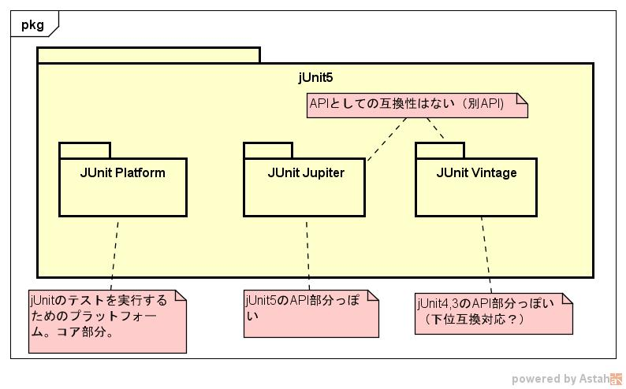

参考URL
 | gradle設定 |  |  | https://docs.gradle.org/current/userguide/java_testing.html#using_junit5
 | ひしだまさん |  |  | http://www.ne.jp/asahi/hishidama/home/tech/java/junit/5/class.html

6.2. 移行のためのTips
 | 次は、既存のJUnit 4のテストをJUnit Jupiterに移行する際に気をつけるべきことです。

 | org.junit.jupiter.api パッケージ内のアノテーション
 | org.junit.jupiter.api.Assertions 内のアサーション
 | org.junit.jupiter.api.Assumptions 内のアサンプション
 | @Before と @After はもうありません。代わりに @BeforeEach と @AfterEach を使ってください。
 | @BeforeClass と @AfterClass はもうありません。代わりに @BeforeAll と @AfterAll を使ってください。
 | @Ignore はもうありません。代わりに @Disabled を使ってください。
 | @Category はもうありません。代わりに @Tag を使ってください。
 | @RunWith はもうありません。代わりに @ExtendWith を使ってください。
 | @Rule と @ClassRule はもうありません。 @ExtendWith によって置換されました。個別のRuleのサポートについては次の章をご覧ください。

ノウハウとか
 | gradle integration test
 |  | https://qiita.com/utisam/items/23b12dd5918496c8a02a
 |  | https://www.petrikainulainen.net/programming/gradle/getting-started-with-gradle-integration-testing/

 | integration-test pluginというのもある
 |  | https://guides.gradle.org/testing-gradle-plugins/

特徴的なとこの簡単なメモ

 | Extension |  |  | ・・拡張ポイント
 |  | ・ | メソッド引数へのインジェクションなどをカスタマイズできるらしい
 |  |  | SpringのBeanをインジェクションとかっぽい？
 | テストインターフェイスとデフォルトメソッド
 |  |  | インタフェースを実装して、テストデータの生成などだけ実装することで、APIが統一化されていればテストを自動生成できる。
 | @Parameterized |  |  |  | 実験的APIになってる | 実験的APIにはExperimentalがJavaDocでついてる
 |  |  | アノテーションで指定
 |  |  | ファイルなどから取得
 |  |  | Enumなどを拾う
 |  |  | CSVなどのオブジェクトへの変換、オブジェクト変換ロジックの共通化などができそう

 | 動的テスト
 |  |  | ラムダ式などを使ってテストケースを生成できる |  |  | うまく使わないと難しそうなので、やめたほうが良い

 | Gradle設定
 |  |  | タグの絞り込み
 |  |  | 利用するロガー

